Data BPS
Subsektor | 2024
 | Generasi Z |  | Generasi Milenial |  | Generasi X |  | Generasi Baby Boomer & Pre Boomer |  | Total |  |  |  |  | Zscore
 | Jumlah (orang) | Persentase (%) | Jumlah (orang) | Persentase (%) | Jumlah (orang) | Persentase (%) | Jumlah (orang) | Persentase (%) | Jumlah (orang) | Persentase (%) | Mean | Varians | Stdev | Subsektor | Generasi Z | Generasi Milenial | Generasi X | Generasi Baby Boomer & Pre Boomer | Total
Penyediaan Jasa Akomodasi bagi Wisatawan | 302,595 | 21.53 | 448,041 | 31.88 | 392,621 | 27.94 | 262,018 | 18.65 | 1,405,275 | 100.00 | 2,084,207 | 1.3903778619E+13 | 3,728,777 | Penyediaan Jasa Akomodasi bagi Wisatawan Penyediaan Jasa Makan Minum | -0.48 | -0.44 | -0.45 | -0.49 | -0.18
Penyedia Jasa Makan Minum | 2,346,601 | 23.09 | 3,551,598 | 34.94 | 3,236,558 | 31.84 | 1,029,604 | 10.13 | 10,164,361 | 100.00 |  |  |  | Penyedia Jasa Makan Minum | 0.07 | 0.39 | 0.31 | -0.28 | 2.17
Penyediaan Jasa Angkutan Rel untuk Penumpang | 5,388 | 22.42 | 14,046 | 58.46 | 4,278 | 17.80 | NA | NA | 23,712 | 100.00 |  |  |  | Penyediaan Jasa Angkutan Rel untuk Penumpang | -0.56 | -0.56 | -0.56 | NA | -0.55
Penyediaan Jasa Angkutan Darat untuk Penumpang | 348,394 | 14.88 | 1,010,354 | 43.14 | 784,437 | 33.49 | 198,818 | 8.49 | 2,342,003 | 100.00 |  |  |  | Penyediaan Jasa Angkutan Darat untuk Penumpang | -0.47 | -0.29 | -0.35 | -0.51 | 0.07
Penyediaan Jasa Angkutan Air untuk Penumpang | 21,416 | 19.44 | 58,864 | 53.44 | 24,263 | 22.03 | 5,604 | 5.09 | 110,147 | 100.00 |  |  |  | Penyediaan Jasa Angkutan Air untuk Penumpang | -0.55 | -0.54 | -0.55 | -0.56 | -0.53
Penyediaan Jasa Angkutan Udara untuk Penumpang | 6,825 | 23.82 | 12,877 | 44.95 | 8,948 | 31.23 | NA | NA | 28,650 | 100.00 |  |  |  | Penyediaan Jasa Angkutan Udara untuk Penumpang | -0.56 | -0.56 | -0.56 | NA | -0.55
Penyediaan Persewaan Kendaraan | 9,516 | 13.11 | 32,212 | 44.40 | 23,341 | 32.17 | 7,488 | 10.32 | 72,557 | 100.00 |  |  |  | Penyediaan Persewaan Kendaraan | -0.56 | -0.55 | -0.55 | -0.56 | -0.54
Agen Perjalanan dan Reservasi Lainnya | 26,152 | 22.91 | 44,128 | 38.67 | 37,842 | 33.16 | 6,006 | 5.26 | 114,128 | 100.00 |  |  |  | Agen Perjalanan dan Reservasi Lainnya | -0.55 | -0.55 | -0.55 | -0.56 | -0.53
Penyediaan Jasa Kebudayaan | 96,360 | 30.63 | 131,893 | 41.93 | 65,020 | 20.67 | 21,307 | 6.77 | 314,580 | 100.00 |  |  |  | Penyediaan Jasa Kebudayaan | -0.53 | -0.52 | -0.54 | -0.55 | -0.47
Penyediaan Jasa Olahraga dan Rekreasi | 86,835 | 30.63 | 108,826 | 38.39 | 67,740 | 23.90 | 20,072 | 7.08 | 283,473 | 100.00 |  |  |  | Penyediaan Jasa Olahraga dan Rekreasi | -0.54 | -0.53 | -0.54 | -0.55 | -0.48
Perdagangan Barang-Barang Pariwisata | 2,451,997 | 25.31 | 3,159,292 | 32.61 | 2,796,727 | 28.86 | 1,280,590 | 13.22 | 9,688,606 | 100.00 |  |  |  | Perdagangan Barang-Barang Pariwisata | 0.10 | 0.29 | 0.19 | -0.22 | 2.04
Penyediaan Jasa Pariwisata Lainnya | 81,003 | 17.49 | 140,873 | 30.43 | 179,212 | 38.71 | 61,901 | 13.37 | 462,989 | 100.00 |  |  |  | Penyediaan Jasa Pariwisata Lainnya | -0.54 | -0.52 | -0.51 | -0.54 | -0.43
Total | 5,783,082 | 23.12 | 8,713,004 | 34.84 | 7,620,987 | 30.47 | 2,893,408 | 11.57 | 25,010,481 | 100.00
Distribusi Tenaga Kerja per Subsektor Pariwisata Indonesia (2024)
Sumber | : Badan Pusat Statistik, Survei Angkatan Kerja Nasional 2021-2024

Untuk Grafik Distribusi Tenaga Kerja per Subsektor Pariwisata Indonesia (2024)
Penyediaan Jasa Angkutan Rel untuk Penumpang | 23,712
Penyediaan Jasa Angkutan Udara untuk Penumpang | 28,650
Penyediaan Persewaan Kendaraan | 72,557
Penyediaan Jasa Angkutan Air untuk Penumpang | 110,147
Agen Perjalanan dan Reservasi Lainnya | 114,128
Penyediaan Jasa Olahraga dan Rekreasi | 283,473
Penyediaan Jasa Kebudayaan | 314,580
Penyediaan Jasa Pariwisata Lainnya | 462,989
Penyediaan Jasa Akomodasi bagi Wisatawan | 1,405,275
Penyediaan Jasa Angkutan Darat untuk Penumpang | 2,342,003
Perdagangan Barang-Barang Pariwisata | 9,688,606
Penyedia Jasa Makan Minum | 10,164,361

Teori Peluang
Subsektor | 2024
 | Generasi Z |  | Generasi Milenial |  | Generasi X |  | Generasi Baby Boomer & Pre Boomer |  | Total
 | Jumlah (orang) | Persentase (%) | Jumlah (orang) | Persentase (%) | Jumlah (orang) | Persentase (%) | Jumlah (orang) | Persentase (%) | Jumlah (orang) | Persentase (%)
Penyediaan Jasa Akomodasi bagi Wisatawan | 302,595 | 21.53 | 448,041 | 31.88 | 392,621 | 27.94 | 262,018 | 18.65 | 1,405,275 | 100.00 | Penyediaan Jasa Angkutan Rel untuk Penumpang | 0.09%
Penyedia Jasa Makan Minum | 2,346,601 | 23.09 | 3,551,598 | 34.94 | 3,236,558 | 31.84 | 1,029,604 | 10.13 | 10,164,361 | 100.00 | Penyediaan Jasa Angkutan Udara untuk Penumpang | 0.11%
Penyediaan Jasa Angkutan Rel untuk Penumpang | 5,388 | 22.42 | 14,046 | 58.46 | 4,278 | 17.80 | NA | NA | 23,712 | 100.00 | Penyediaan Persewaan Kendaraan | 0.29%
Penyediaan Jasa Angkutan Darat untuk Penumpang | 348,394 | 14.88 | 1,010,354 | 43.14 | 784,437 | 33.49 | 198,818 | 8.49 | 2,342,003 | 100.00 | Penyediaan Jasa Angkutan Air untuk Penumpang | 0.44%
Penyediaan Jasa Angkutan Air untuk Penumpang | 21,416 | 19.44 | 58,864 | 53.44 | 24,263 | 22.03 | 5,604 | 5.09 | 110,147 | 100.00 | Agen Perjalanan dan Reservasi Lainnya | 0.46%
Penyediaan Jasa Angkutan Udara untuk Penumpang | 6,825 | 23.82 | 12,877 | 44.95 | 8,948 | 31.23 | NA | NA | 28,650 | 100.00 | Penyediaan Jasa Olahraga dan Rekreasi | 1.13%
Penyediaan Persewaan Kendaraan | 9,516 | 13.11 | 32,212 | 44.40 | 23,341 | 32.17 | 7,488 | 10.32 | 72,557 | 100.00 | Penyediaan Jasa Kebudayaan | 1.26%
Agen Perjalanan dan Reservasi Lainnya | 26,152 | 22.91 | 44,128 | 38.67 | 37,842 | 33.16 | 6,006 | 5.26 | 114,128 | 100.00 | Penyediaan Jasa Pariwisata Lainnya | 1.85%
Penyediaan Jasa Kebudayaan | 96,360 | 30.63 | 131,893 | 41.93 | 65,020 | 20.67 | 21,307 | 6.77 | 314,580 | 100.00 | Penyediaan Jasa Akomodasi bagi Wisatawan | 5.62%
Penyediaan Jasa Olahraga dan Rekreasi | 86,835 | 30.63 | 108,826 | 38.39 | 67,740 | 23.90 | 20,072 | 7.08 | 283,473 | 100.00 | Penyediaan Jasa Angkutan Darat untuk Penumpang | 9.36%
Perdagangan Barang-Barang Pariwisata | 2,451,997 | 25.31 | 3,159,292 | 32.61 | 2,796,727 | 28.86 | 1,280,590 | 13.22 | 9,688,606 | 100.00 | Perdagangan Barang-Barang Pariwisata | 38.74%
Penyediaan Jasa Pariwisata Lainnya | 81,003 | 17.49 | 140,873 | 30.43 | 179,212 | 38.71 | 61,901 | 13.37 | 462,989 | 100.00 | Penyedia Jasa Makan Minum | 40.64%
Total | 5,783,082 | 23.12 | 8,713,004 | 34.84 | 7,620,987 | 30.47 | 2,893,408 | 11.57 | 25,010,481 | 100.00
Sumber | : Badan Pusat Statistik, Survei Angkatan Kerja Nasional 2021-2024

Probabilitas Tenaga Kerja Pariwisata Berdasarkan Generasi (2024)
Rumus Manual:

n(A)= Jumlah tenaga kerja pada kelompok/variabel yang dipilih.
n(S) = Total seluruh tenaga kerja pariwisata (25.010.481).

Teori Peluang | Desimal | Persen
Peluang Tenaga Kerja adalah Generasi Z: | 0.2312 | 23.12%
Peluang Tenaga Kerja adalah Generasi Milenial: | 0.3484 | 34.84%
Peluang Tenaga Kerja adalah Generasi X: | 0.3047 | 30.47%
Peluang Tenaga Kerja adalah Generasi Baby Boomer & Pre Boomer: | 0.1157 | 11.57%
Total Peluang | 100.00%

Distribusi Tenaga Kerja per Subsektor Pariwisata Indonesia (2024)
Peluang Tenaga Kerja per subsektor: | Desimal | Persen
Penyediaan Jasa Komodasi bagi Wisatawan: | 0.0562 | 5.62%
Penyedia Jasa Makan Minum | 0.4064 | 40.64%
Penyediaan Jasa Angkutan Rel untuk Penumpang | 0.0009 | 0.09%
Penyediaan Jasa Angkutan Darat untuk Penumpang | 0.0936 | 9.36%
Penyediaan Jasa Angkutan Air untuk Penumpang | 0.0044 | 0.44%
Penyediaan Jasa Angkutan Udara untuk Penumpang | 0.0011 | 0.11%
Penyediaan Persewaan Kendaraan | 0.0029 | 0.29%
Agen Perjalanan dan Reservasi Lainnya | 0.0046 | 0.46%
Penyediaan Jasa Kebudayaan | 0.0126 | 1.26%
Penyediaan Jasa Olahraga dan Rekreasi | 0.0113 | 1.13%
Perdagangan Barang-Barang Pariwisata | 0.3874 | 38.74%
Penyediaan Jasa Pariwisata Lainnya | 0.0185 | 1.85%
Total Peluang | 100.00%

Analisis Kasus Dist Peluang
Subsektor | 2024
 | Generasi Z |  | Generasi Milenial |  | Generasi X |  | Generasi Baby Boomer & Pre Boomer |  | Total |  |  |  |  | Zscore
 | Jumlah (orang) | Persentase (%) | Jumlah (orang) | Persentase (%) | Jumlah (orang) | Persentase (%) | Jumlah (orang) | Persentase (%) | Jumlah (orang) | Persentase (%) | Mean | Varians | Stdev | Subsektor | Generasi Z | Generasi Milenial | Generasi X | Generasi Baby Boomer & Pre Boomer | Total
Penyediaan Jasa Akomodasi bagi Wisatawan | 302,595 | 21.53 | 448,041 | 31.88 | 392,621 | 27.94 | 262,018 | 18.65 | 1,405,275 | 100.00 | 2,084,207 | 1.3903778619E+13 | 3,728,777 | Penyediaan Jasa Akomodasi bagi Wisatawan Penyediaan Jasa Makan Minum | -0.48 | -0.44 | -0.45 | -0.49 | -0.18
Penyedia Jasa Makan Minum | 2,346,601 | 23.09 | 3,551,598 | 34.94 | 3,236,558 | 31.84 | 1,029,604 | 10.13 | 10,164,361 | 100.00 |  |  |  | Penyedia Jasa Makan Minum | 0.07 | 0.39 | 0.31 | -0.28 | 2.17
Penyediaan Jasa Angkutan Rel untuk Penumpang | 5,388 | 22.42 | 14,046 | 58.46 | 4,278 | 17.80 | NA | NA | 23,712 | 100.00 |  |  |  | Penyediaan Jasa Angkutan Rel untuk Penumpang | -0.56 | -0.56 | -0.56 | NA | -0.55
Penyediaan Jasa Angkutan Darat untuk Penumpang | 348,394 | 14.88 | 1,010,354 | 43.14 | 784,437 | 33.49 | 198,818 | 8.49 | 2,342,003 | 100.00 | 5,000,000 |  |  | Penyediaan Jasa Angkutan Darat untuk Penumpang | -0.47 | -0.29 | -0.35 | -0.51 | 0.07
Penyediaan Jasa Angkutan Air untuk Penumpang | 21,416 | 19.44 | 58,864 | 53.44 | 24,263 | 22.03 | 5,604 | 5.09 | 110,147 | 100.00 |  |  |  | Penyediaan Jasa Angkutan Air untuk Penumpang | -0.55 | -0.54 | -0.55 | -0.56 | -0.53
Penyediaan Jasa Angkutan Udara untuk Penumpang | 6,825 | 23.82 | 12,877 | 44.95 | 8,948 | 31.23 | NA | NA | 28,650 | 100.00 |  |  |  | Penyediaan Jasa Angkutan Udara untuk Penumpang | -0.56 | -0.56 | -0.56 | NA | -0.55
Penyediaan Persewaan Kendaraan | 9,516 | 13.11 | 32,212 | 44.40 | 23,341 | 32.17 | 7,488 | 10.32 | 72,557 | 100.00 |  |  |  | Penyediaan Persewaan Kendaraan | -0.56 | -0.55 | -0.55 | -0.56 | -0.54
Agen Perjalanan dan Reservasi Lainnya | 26,152 | 22.91 | 44,128 | 38.67 | 37,842 | 33.16 | 6,006 | 5.26 | 114,128 | 100.00 |  |  |  | Agen Perjalanan dan Reservasi Lainnya | -0.55 | -0.55 | -0.55 | -0.56 | -0.53
Penyediaan Jasa Kebudayaan | 96,360 | 30.63 | 131,893 | 41.93 | 65,020 | 20.67 | 21,307 | 6.77 | 314,580 | 100.00 |  |  |  | Penyediaan Jasa Kebudayaan | -0.53 | -0.52 | -0.54 | -0.55 | -0.47
Penyediaan Jasa Olahraga dan Rekreasi | 86,835 | 30.63 | 108,826 | 38.39 | 67,740 | 23.90 | 20,072 | 7.08 | 283,473 | 100.00 |  |  |  | Penyediaan Jasa Olahraga dan Rekreasi | -0.54 | -0.53 | -0.54 | -0.55 | -0.48
Perdagangan Barang-Barang Pariwisata | 2,451,997 | 25.31 | 3,159,292 | 32.61 | 2,796,727 | 28.86 | 1,280,590 | 13.22 | 9,688,606 | 100.00 |  |  |  | Perdagangan Barang-Barang Pariwisata | 0.10 | 0.29 | 0.19 | -0.22 | 2.04
Penyediaan Jasa Pariwisata Lainnya | 81,003 | 17.49 | 140,873 | 30.43 | 179,212 | 38.71 | 61,901 | 13.37 | 462,989 | 100.00 |  |  |  | Penyediaan Jasa Pariwisata Lainnya | -0.54 | -0.52 | -0.51 | -0.54 | -0.43
Total | 5,783,082 | 23.12 | 8,713,004 | 34.84 | 7,620,987 | 30.47 | 2,893,408 | 11.57 | 25,010,481 | 100.00
Sumber | : Badan Pusat Statistik, Survei Angkatan Kerja Nasional 2021-2024

Contoh Analisis Kelompok Studi Kasus 8:
Pemerintah menargetkan setiap subsektor pariwisata mampu menyerap tenaga kerja dalam jumlah besar untuk mempercepat pemulihan ekonomi. Berdasarkan tren historis data 2024, berapakah peluang sebuah subsektor mampu menyerap lebih dari 5.000.000 tenaga kerja?

Kita hitung Zscorenya dengan rumus berikut:

Mean: | 2,084,207
Stdev: | 3,728,777
Target penyerapan: | 5,000,000

Hasil: | 0.7820
Target 5 juta orang tersebut berada sejauh 0,782 standar deviasi di atas rata-rata industri pariwisata saat ini.

Setelah mendapatkan nilai Z = 0,7820, kita melihat tabel Distribusi Normal (atau menggunakan fungsi Excel NORM.S.DIST): | 0.7829 | 78.29%

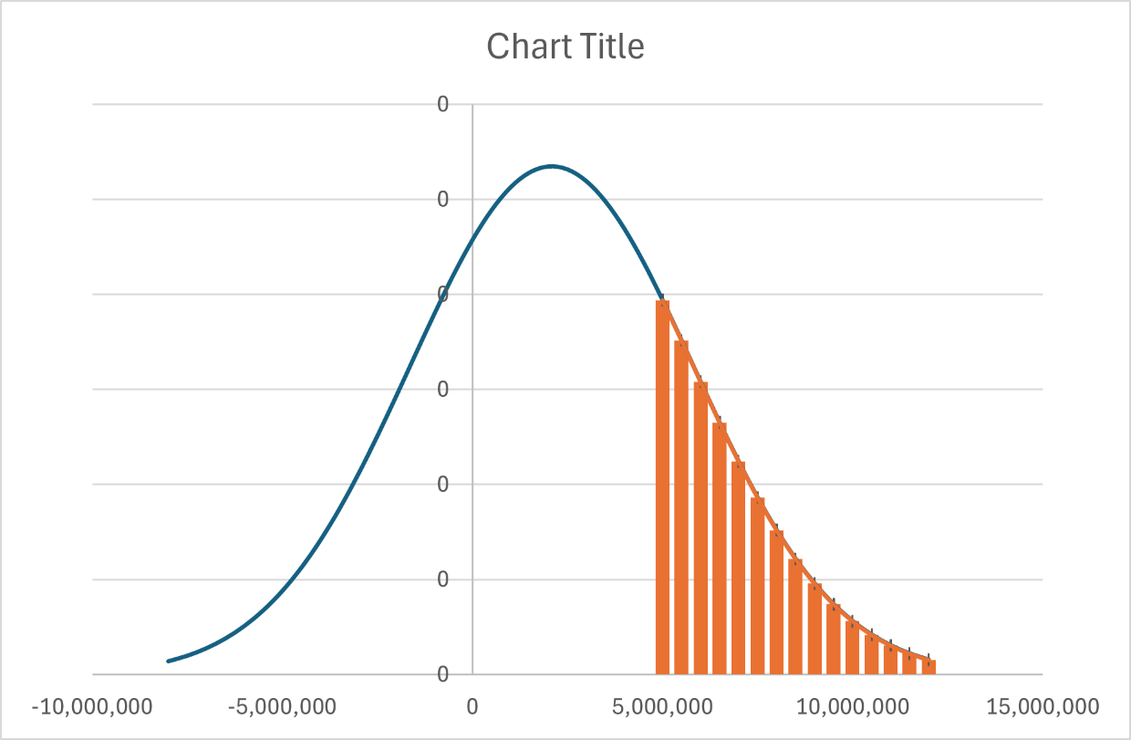
Karena skenario kita adalah peluang untuk menyerap lebih dari 5 juta orang (area di sebelah kanan kurva), maka kita harus mengurangkannya dari total peluang (1 atau 100%):
P(X>5,000,000) = 1 - 0,7829
P(X>5,000,000) = 0,2171 atau 21.71%

Peluang sebuah subsektor mencapai penyerapan di atas 5 juta orang adalah sebesar 21,71%.

